Úvod
 |  | Ďalšie
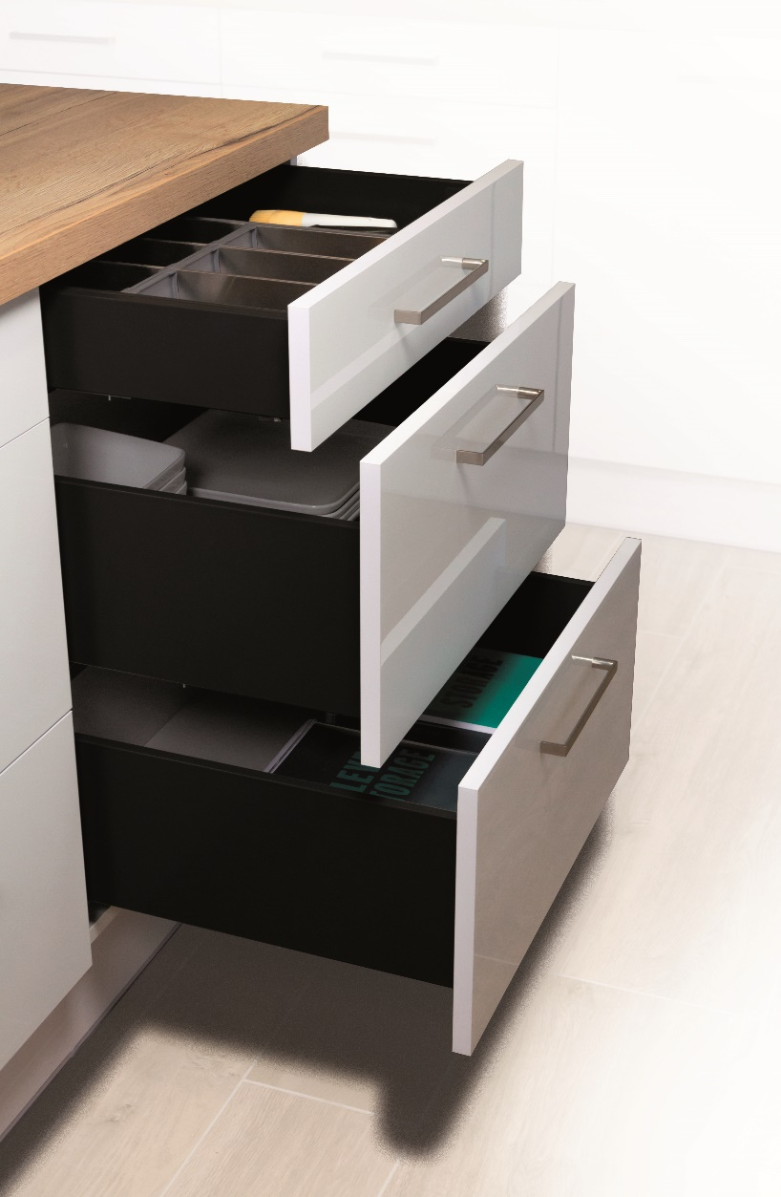

 | StrongPlanner

 | Konfigurátor pre výpočet čiel a vŕtania zásuviek StrongMax a StrongMini s 18 mm dnom

Verzia 1.3

Zakaznik
 |  |  |  |  |  |  |  | Úvod

 | Podmienky a odporúčania pre správne objednanie

 | Vždy používajte aktuálnu verziu formuláru, ktorý je dostupný na našich stránkach.

 | Pri vyplňaní formulára postupujte vždy zhora nadol. Ak urobíte spätne zmenu, prekontrolujte či sú nasledovné položky správne.

 | Tento formulár slúži ako pomôcka pri výpočte výšky čela, vŕtania výsuvov a čiel. V niektorých prípadoch nemusia byť výpočty presné a spoločnosť Démos Trade nezodpovedá za škody spôsobené týmto formulárom.

 | Vyplnenú objednávku zašlite na adresu: objednavky@demos-trade.com

 |  | Pre zjednodušenie práce …

 | 396273 | STRONG označovacia šablona pro výsuvy nerezová |  | 512874 | StrongMax 16/18 označovač čelného úchytu H89/H121 univerzálny | 512876 | StrongMax 16/18 označovač čelného úchytu H185 univerzálny

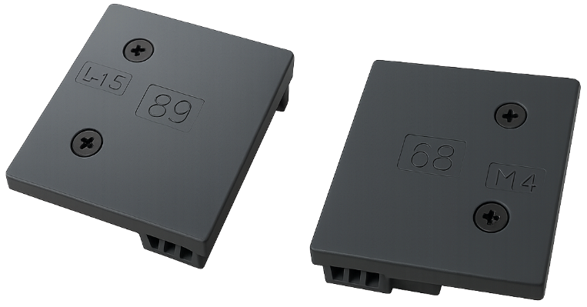
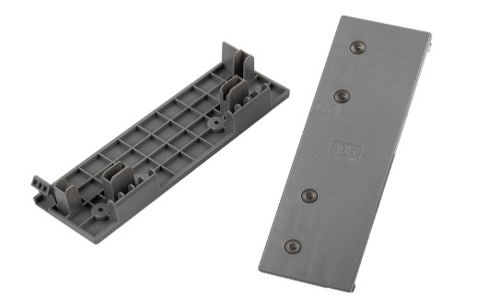

Späť |  |  | Potvrdzujem, že som porozumel a súhlasím s uvedenými podmienkami a odporúčaniami: |  |  |  | FALSE |  | Ďalšie

Menu
 |  | Úvod

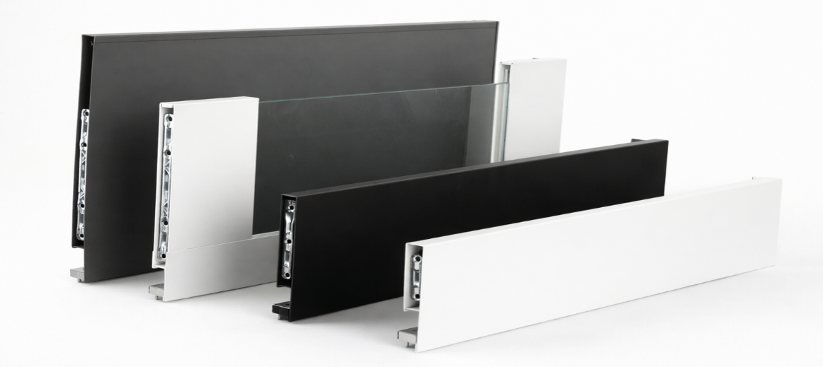
StrongMax

 | Konfigurátor StrongMax ->

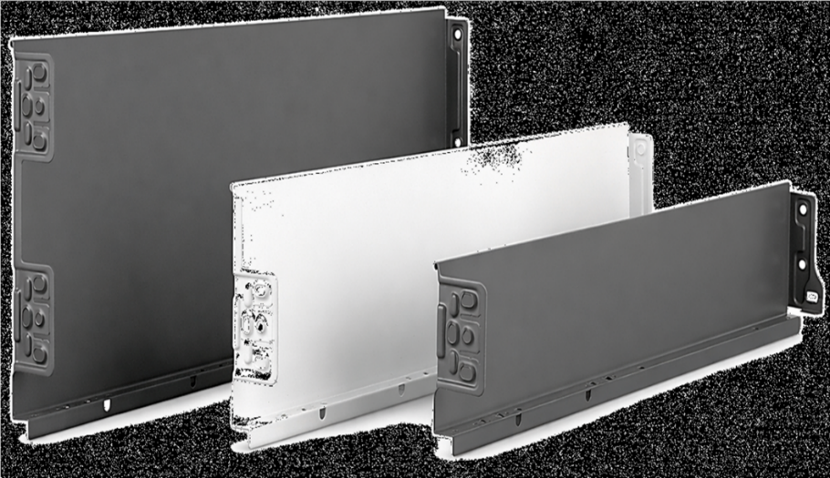
StrongMini

 | Konfigurátor StrongMini ->

Späť

čelo
 |  |  |  | Zásuvky s čelom StrongMax |  |  |  |  |  |  | Úvod

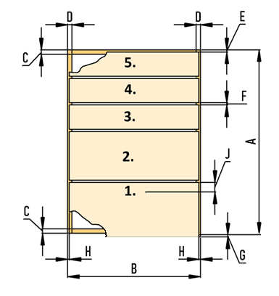

 | Rozmery korpusu v mm
 | Výška korpusu (A)
 | Šírka korpusu (B)
 | Maximálna doporučná šírka zásuvky je 1,6 násobok dĺžky výsuvu
 | Hrúbka dna a stropu (C)
 | Hrúbka bokov (D)
 | Medzera hore (E)
 | Medzera medzi čelami (F)
 | Přesah pod dno korpusu (G)
 | Medzera na stranách (H)
 | Dĺžka výsuvov (I)
 | Počet zásuviek
 | Bude čelo s úchytovým profilom ?
 | 0
 | Dopočet výšky čiel |  |  |  | 0.0

Vyplňujte vždy zdola | Pozícia výsuvu |  | Výška čela | Vyberte farbu | Vyberte výšku bočnice | Sklenená bočnica áno/nie | Kód kompletu |  | Názov kompletu

 | Poznámka: vyplňujte zľava doprava
 | Poznámka: ak vykonáte zmenu, vyplňte všetko znova, inak bude formulár pracovať s nesprávnymi údajmi

 | Späť

 | Vŕtanie boku korpusu

Výška otvorov od dna korpusu |  |  |  |  |  |  |  |  | Prírez čiel | Prírez chrbta

 |  |  |  |  |  |  | (pre správny výpočet je potrebné zvoliť výšku bočnice v tabuľke vyššie)

 |  |  |  |  |  |  | Prírez dna:

 |  | 37
 |  |  | 165
 |  |  |  | 261

 |  | Vŕtanie čela prvej zásuvky |  |  |  |  | Vŕtanie čela druhej zásuvky

 |  | 32
 |  |  |  |  |  |  | 32

 |  | 61.5
 |  |  |  |  |  |  | 66.5

 |  |  | 14.5 |  |  |  |  | 14.5

